指标单位
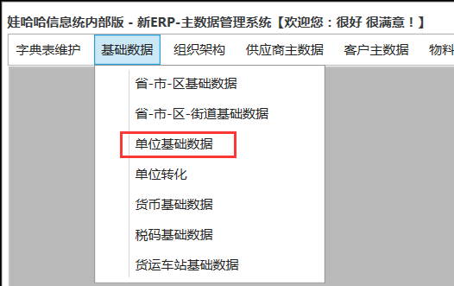
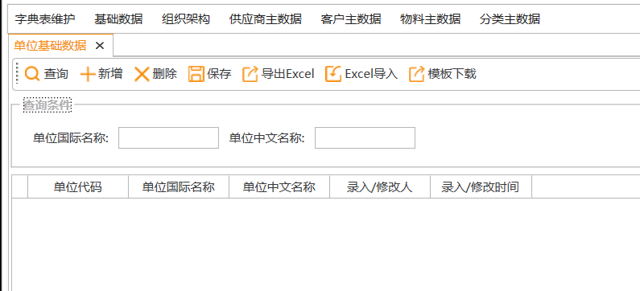
查询 | 新建 | 保存 | 删除 | 导入 | 导出

单位国际名称 | 模糊查询 |  | 单位中文名称 | 模糊查询

单位代码 | 单位国际名称 | 单位中文名称 | 录入人/修改人 | 录入时间/修改时间
kg | kg | 千克
L | L | 升

功能
1 | 进入界面时自动查询，带出原基础数据中的所有单位和质检的所有单位
2 | 维护功能与原基础数据一样

请检-检验单位
查询 | 新建 | 保存 | 有效 | 无效 | 导入 | 导出

请检单位 | 下拉选择 |  | 检验单位 | 下拉选择

多选框 | 请检单位 | 请检单位描述 | 请检库位 | 库位描述 | 检验单位 | 检验单位描述 | 状态 | 录入人/修改人 | 录入时间/修改时间
 | 2000 |  | 0 |  | 2000 |  | 有效
 | 2000 |  | 0 |  | 2001 |  | 有效
 | 8501 |  | 0002 |  | 2001 |  | 有效
 | 8501 |  | 2606 |  | 2606 |  | 有效
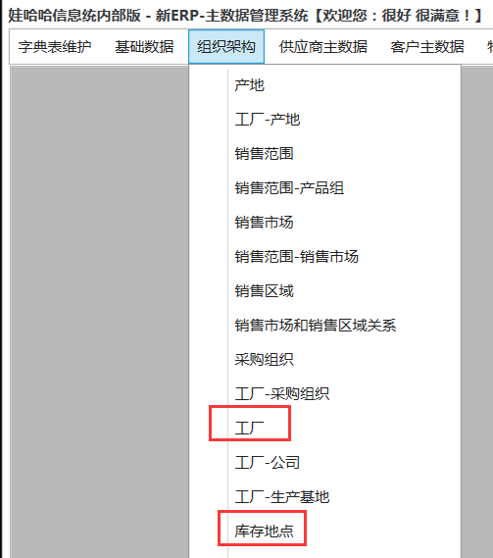

功能
1 | 请检单位和检验单位下拉为基础数据中的工厂
2 | 点查询的时候查出数据，请检单位和检验单位都可以不选查询
3 | 新建时在表中新增行项目
4 | 保存时检查请检单位和检验单位对应关系是否存在，如果有报错“已存在”，否则保存数据，状态默认“有效”
5 | 选中行项目可以批量修改无效和有效状态
6 | 所有数据可以修改
7 | 界面数据可以导入导出
8 | 所有下拉可模糊查询

字段
1 | 请检单位：必填，下拉选择，数据源为基础数据-工厂
2 | 请检单位描述：必填，根据请检单位代码带出
3 | 请检库位：必填，下拉选择，数据源为基础数据-库存地点，根据请检单位联动带出请检库位，下拉中新增0或者全部表示所有库位
4 | 库位描述：必填，根据请检库位代码带出
5 | 检验单位：必填，下拉选择，数据源为基础数据-工厂
6 | 检验单位描述：必填，根据检验单位代码带出
7 | 状态：必填，下拉(有效/无效)，默认有效，查询时根据查询条件带出
8 | 录入人/修改人：系统每次保存时候的用户
9 | 录入时间/修改时间：系统每次保存时间

选项
1 | 请检单位：非必选，下拉选择，数据源为基础数据-工厂
2 | 检验单位：非必选，下拉选择，数据源为基础数据-工厂

工厂签章
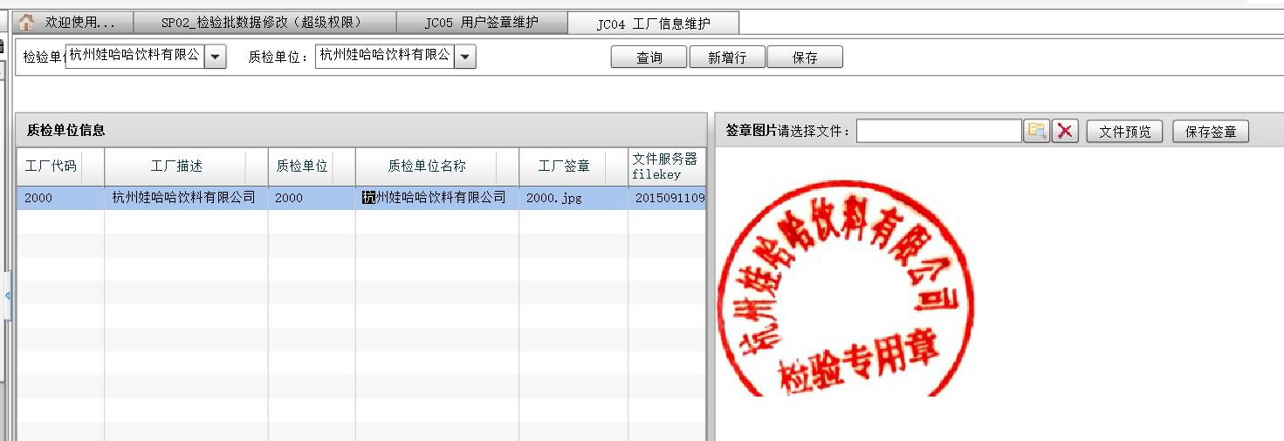

与原界面一样
新系统维护时原文件能否下载

